Paliwa_Samochody osobowe
PZPM* |  |  |  |  |  |  | 2025-10-02
 | Pierwsze rejestracje nowych samochodów osobowych wg rodzaju napędu

 | Rozaj napędu | Sty-Wrz 2024 |  | Sty-Wrz 2025 |  | Zmiana % r/r | Zmiana udziału r/r
 |  | tys. szt. | udział % | tys. szt. | udział %
 | Benzyna | 143,061 | 35.9% | 132,965 | 31.1% | -7.1% | -4,8 pp
 | Diesel | 34,293 | 8.6% | 31,646 | 7.4% | -7.7% | -1,2 pp
 | Alternatywne/inne | 221,276 | 55.5% | 263,297 | 61.5% | +19.0% | +6,0 pp
 | w tym:
 | BEV | 12,497 | 3.1% | 25,829 | 6.0% | +106.7% | +2,9 pp
 | PHEV | 10,851 | 2.7% | 21,477 | 5.0% | +97.9% | +2,3 pp
 | FCEV | 7 | 0.0% | 121 | 0.0% | +1628.6% | +0,0 pp
 | HEV | 87,971 | 22.1% | 94,634 | 22.1% | +7.6% | +0,0 pp
 | MHEV | 99,204 | 24.9% | 108,724 | 25.4% | +9.6% | +0,5 pp
 | LPG | 10,682 | 2.7% | 12,492 | 2.9% | +16.9% | +0,2 pp
 | CNG/LNG | 0 | 0.0% | 0 | 0.0% |  | +0,0 pp
 | Inne / b.d. | 0 | 0.0% | 0 | 0.0% |  | +0,0 pp
 | * PZPM na podstawie CEP (Centralnej Ewidencji Pojazdów)
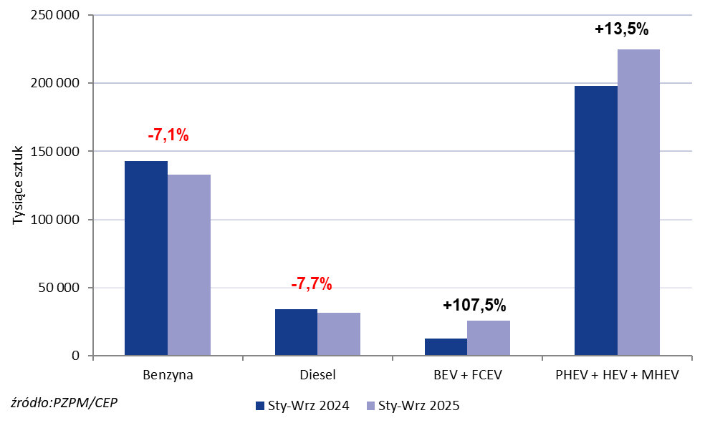
 | Source: PZPM on the basis of CEP (Central Register of Vehicles)

